맛보기(호환성설정)
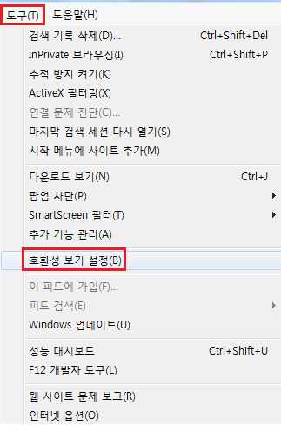
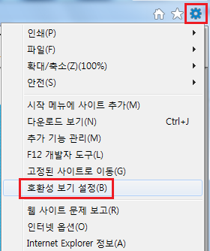
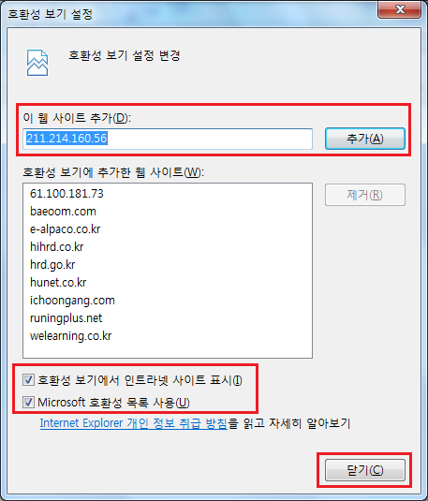
※ 맛보기 화면이 안나올 경우 대처방법 ※

1. 플래시 플레이어(adobe flash player)가 설치되었는지 확인하세요! (네이버에서 검색하여 설치 가능)
2. 호환성 보기 추가를 해주세요! [호환성 보기 추가 방법] 도구(톱니바퀴 모양 이모티콘) -> 호환성 보기 설정 -> '이 웹 사이트 추가'

